聊天提示
说明 | 截图
系统频道：副本名称不可点击 | 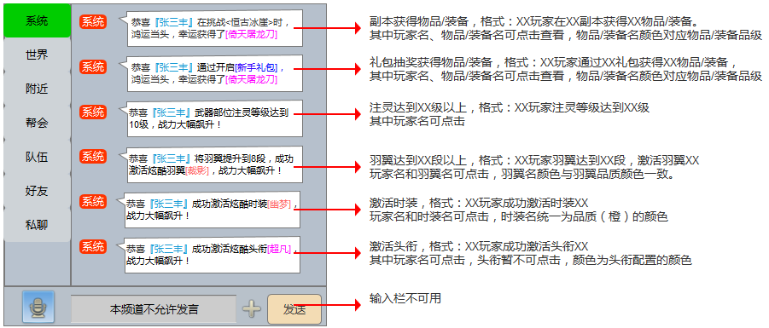
世界频道（组队界面增加世界喊话功能，点击后自动在世界频道出现组队信息） | 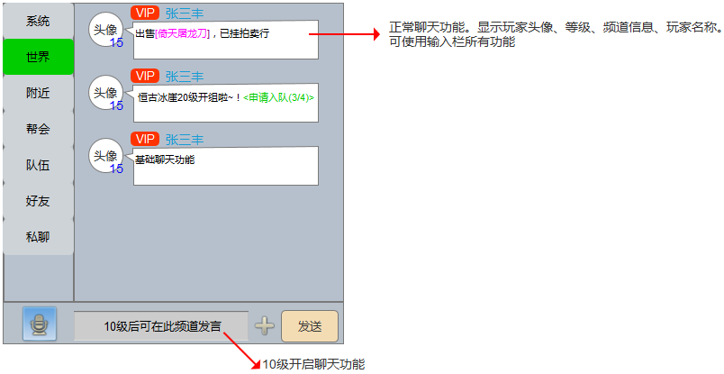
附近频道 | 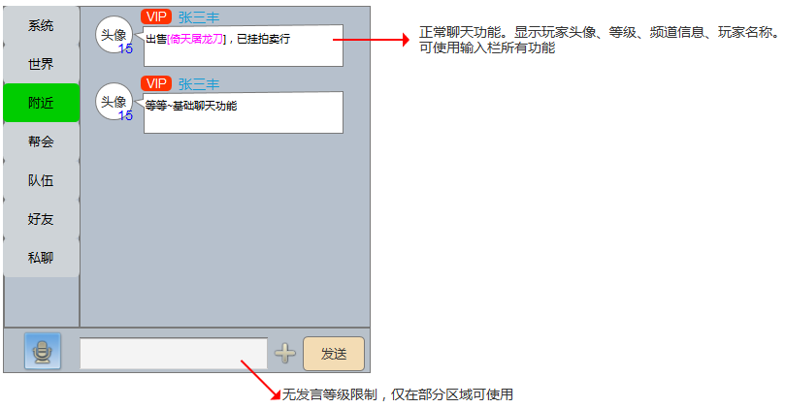
队伍频道 | 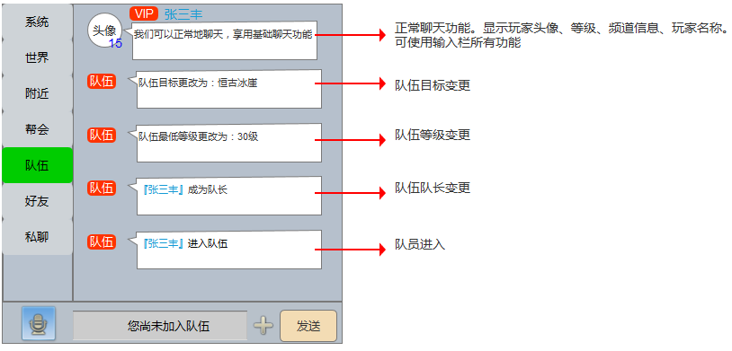 |  | 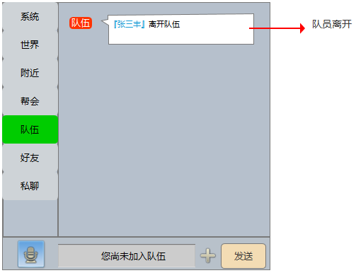
好友频道 | 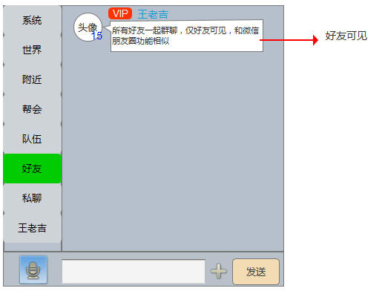
家族频道（取代现在的帮会频道） | 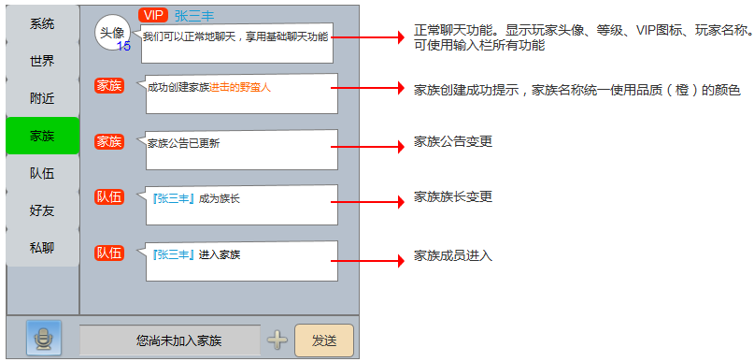 | 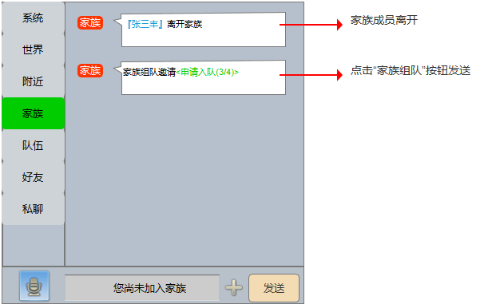
私聊频道（显示所有私聊的玩家列表） | 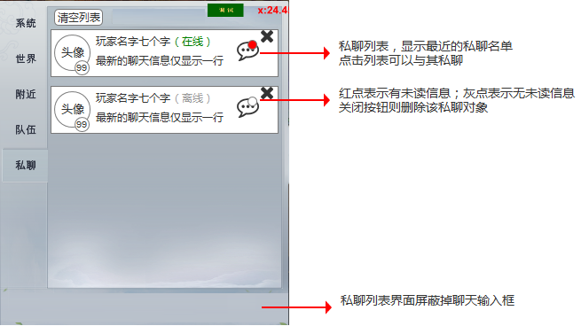
私聊房间（点击私聊列表，进入与该玩家私聊的房间，可以正常聊天） | 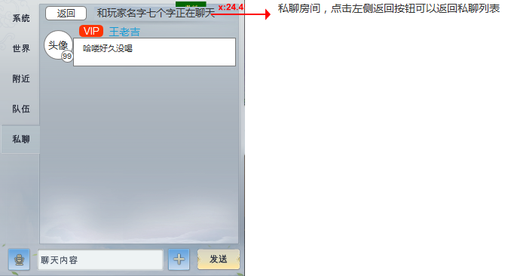

聊天交互
说明 | 参考图
点击物品/装备，在固定位置显示物品/装备信息 | 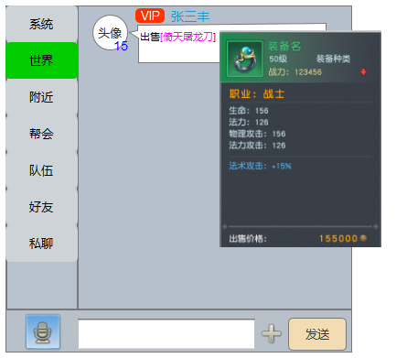
申请入队信息，包括队伍目标、队伍最低等级，队伍当前人数/最大人数。 无目标则显示“自由目标”，无最低等级则不显示。 | 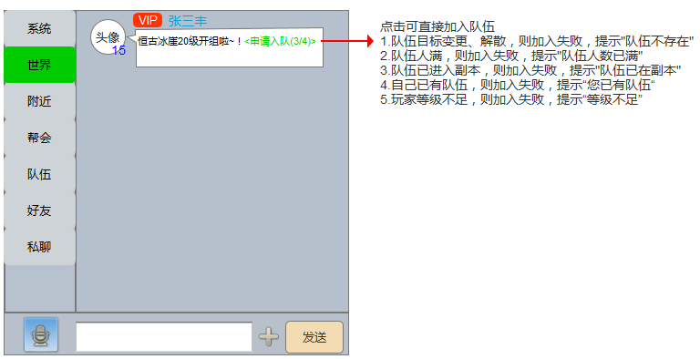
玩家信息： 1.点击头像或系统频道的玩家名称，在右侧固定位置弹出侧边栏（删除私聊改为私聊） 2.发起点击的玩家，如果没有队伍，则右侧不显示“邀请入队”；如果有队伍，则右侧不显示“申请入队” | 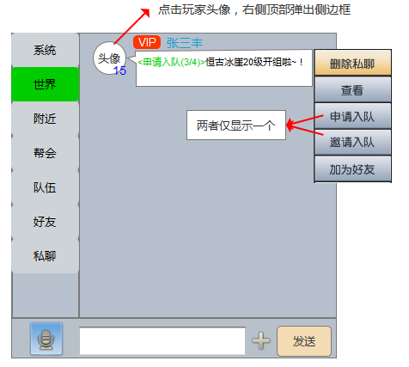 | 